Лист1
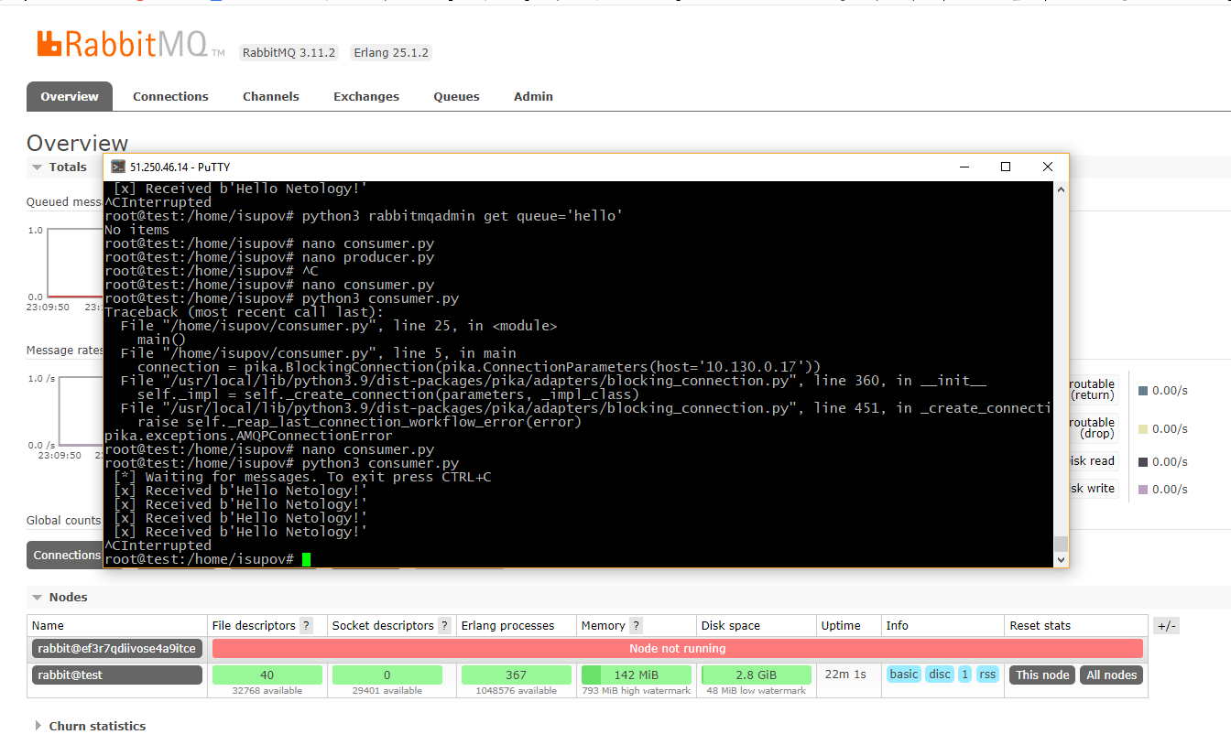
Домашнее задание к занятию "Очереди RabbitMQ" Акимов Александр
Задание 1. Установка RabbitMQ
Используя Vagrant или VirtualBox, создайте виртуальную машину и установите RabbitMQ. Добавьте management plug-in и зайдите в веб интерфейс.
Итогом выполнения домашнего задания будет приложенный скриншот веб интерфейса RabbitMQ.
Ответ
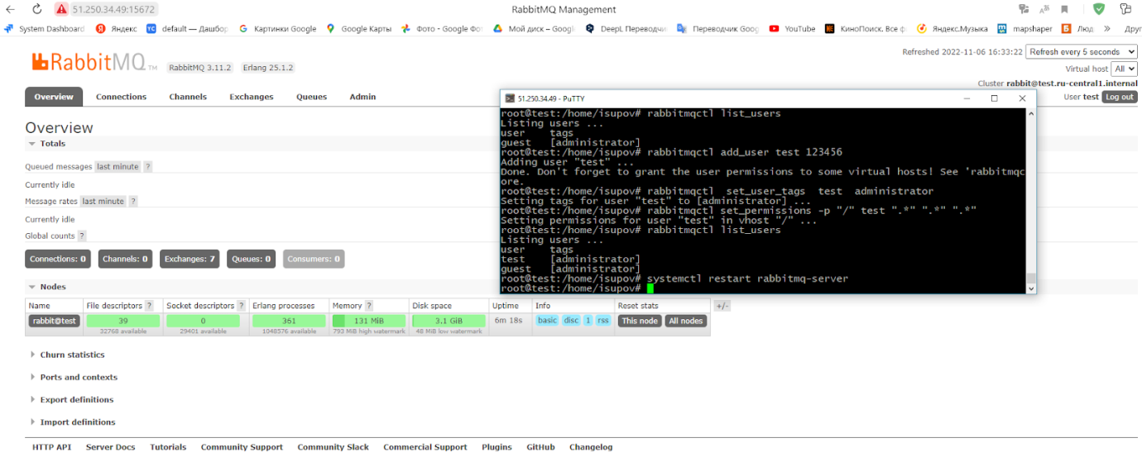

Задание 2. Отправка и получение сообщений.
Используя приложенные скрипты, проведите тестовую отправку и получение сообщения. Для отправки сообщений необходимо запустить скрипт producer.py
Для работы скриптов вам необходимо установить Python версии 3 и библиотеку pika. Также в скриптах нужно указать ip адрес машины, на которой запущен RabbitMQ, заменив localhost на нужный ip.
$ pip install pika
Зайдите в веб интерфейс, найдите очередь под названием hello и сделайте скриншот. После чего запустите второй скрипт consumer.py и сделайте скриншот результата выполнения скрипта
В качестве решения домашнего задания приложите оба скриншота, сделанных на этапе выполнения.
Для закрепления материала можете попробовать модифицировать скрипты, чтобы поменять название очереди и отправляемое сообщение.
Ответ
producer.py
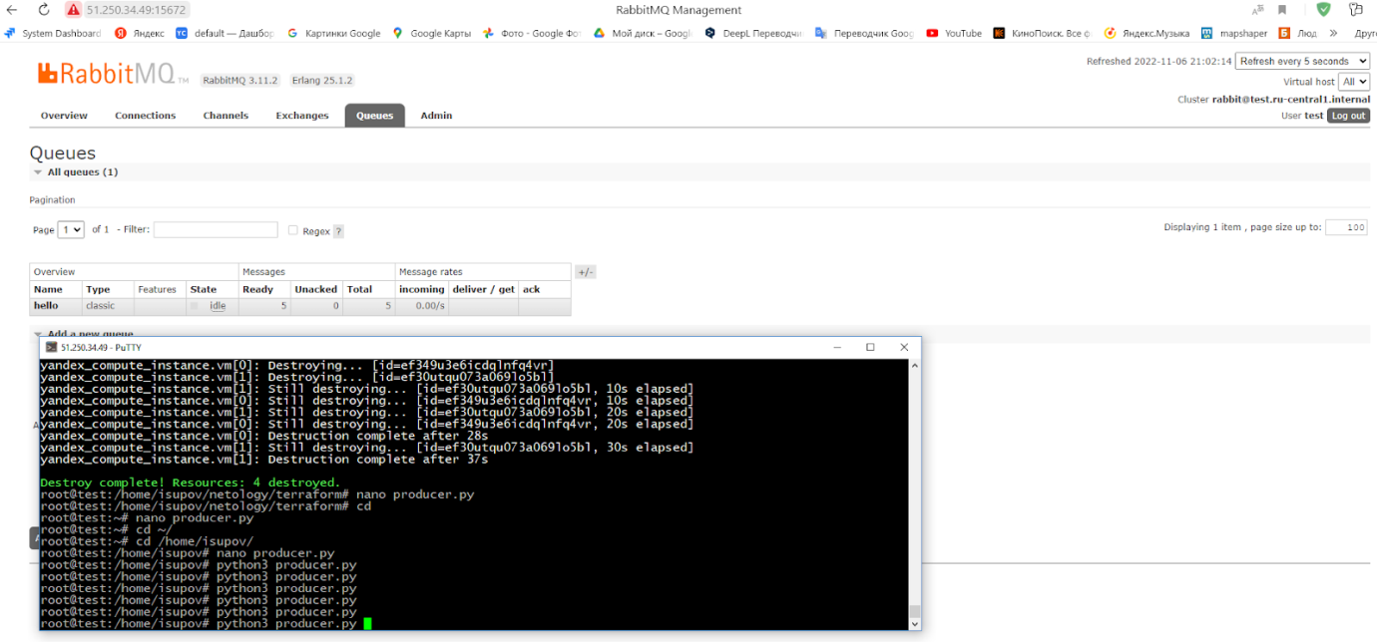

consumer.py
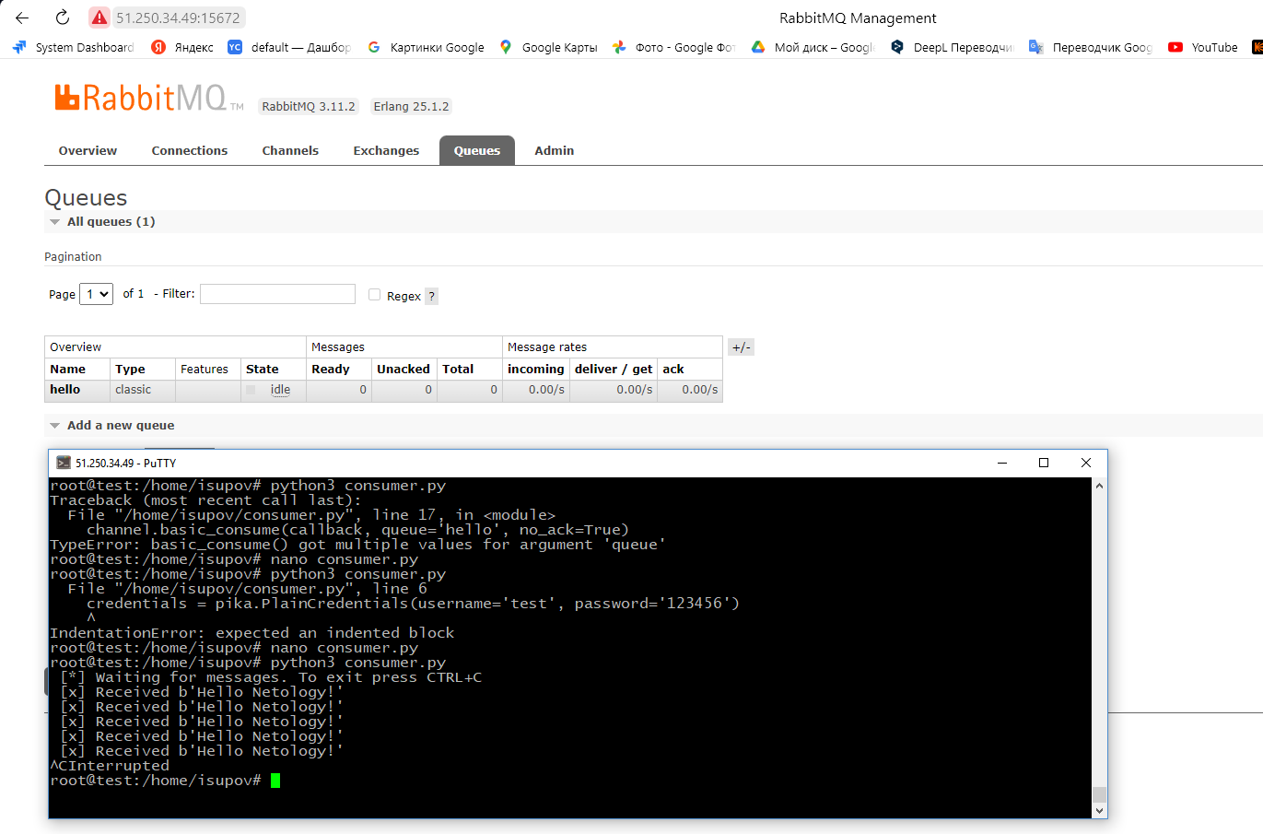

Задание 3. Подготовка HA кластера
Используя Vagrant или VirtualBox, создайте вторую виртуальную машину и установите RabbitMQ. Добавьте в файл hosts название и ip адрес каждой машины, чтобы машины могли видеть друг друга по имени.
Пример содержимого hosts файла:
$ cat /etc/hosts
192.168.0.10 rmq01
192.168.0.11 rmq02
После этого ваши машины могут пинговаться по имени.
Затем объедините две машины в кластер и создайте политику ha-all на все очереди.
В качестве решения домашнего задания приложите скриншоты из веб интерфейса с информацией о доступных нодах в кластере и включенной политикой.
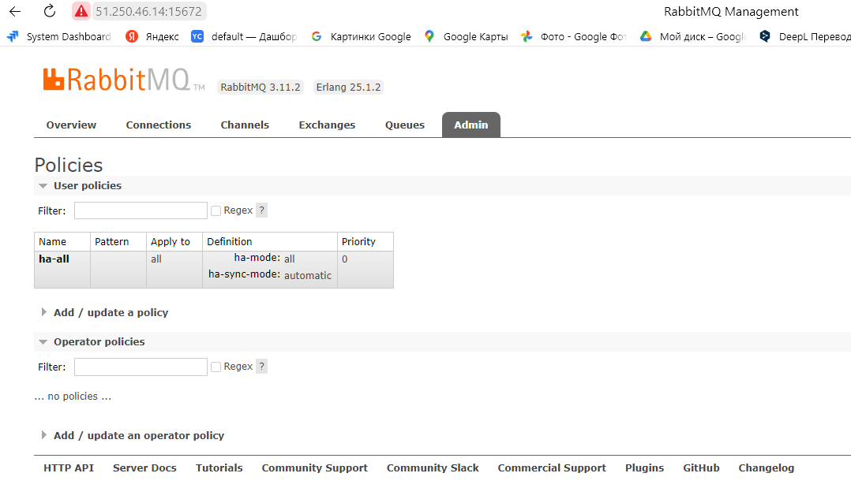
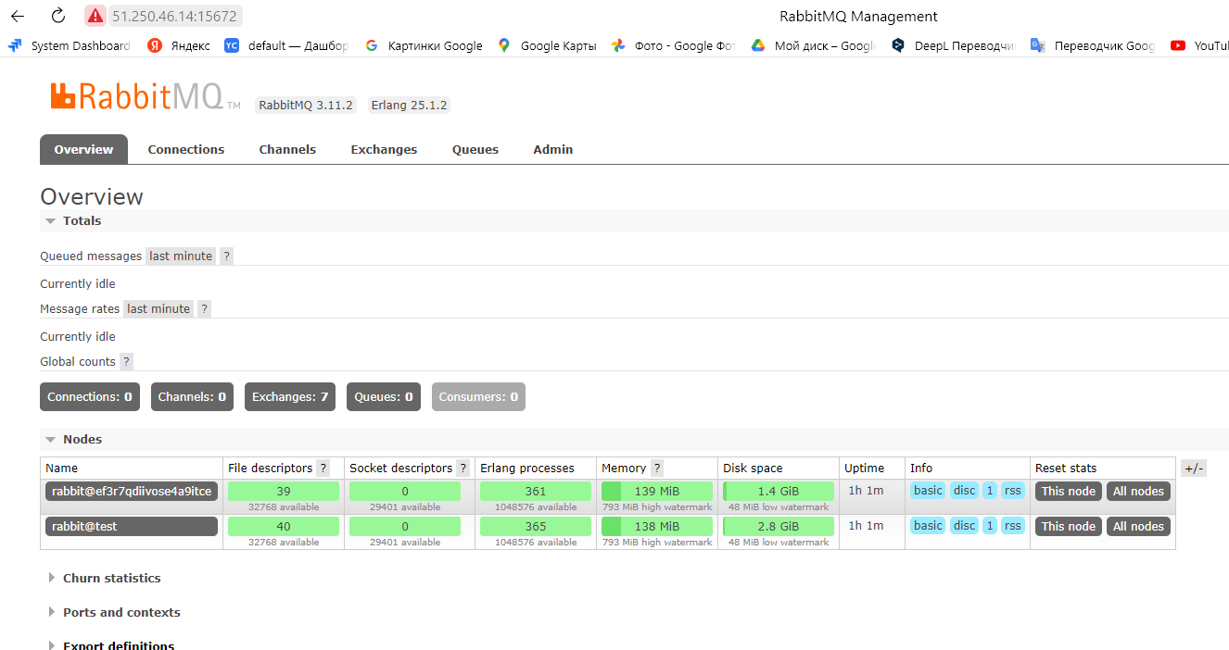
Также приложите вывод команды с двух нод:

$ rabbitmqctl cluster_status
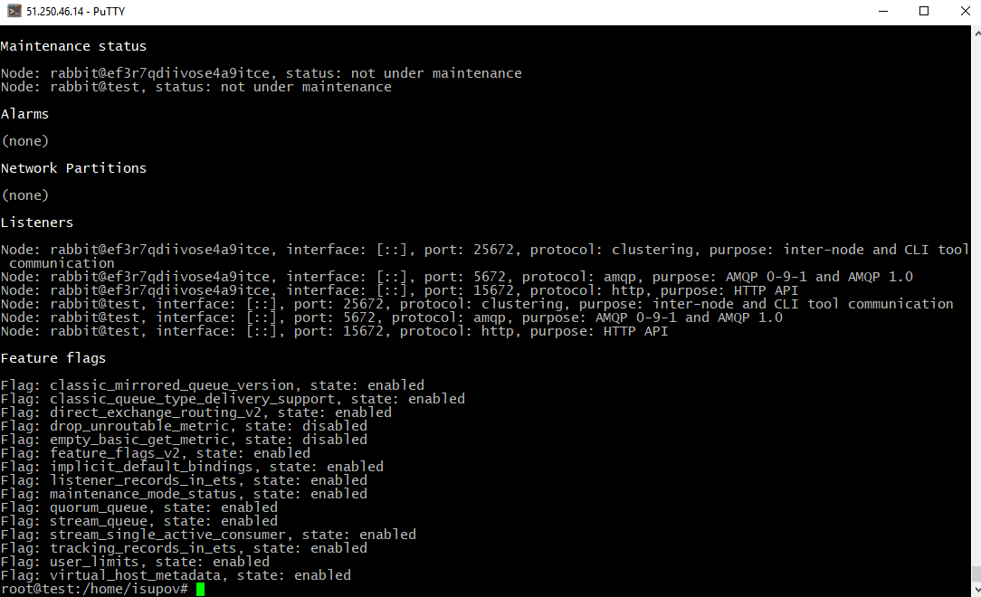
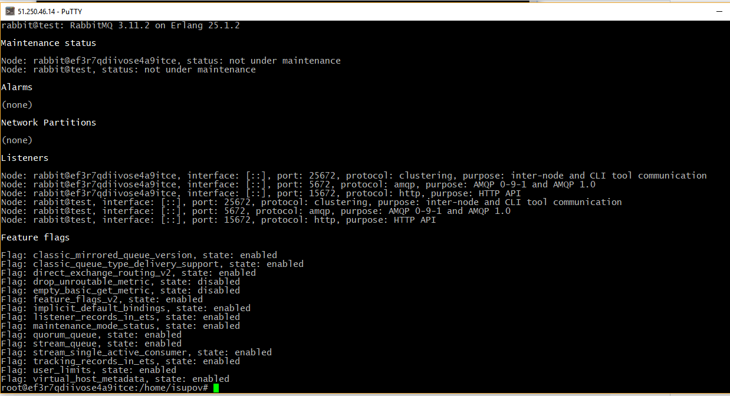

Для закрепления материала снова запустите скрипт producer.py и приложите скриншот выполнения команды на каждой из нод:
$ rabbitmqadmin get queue='hello'
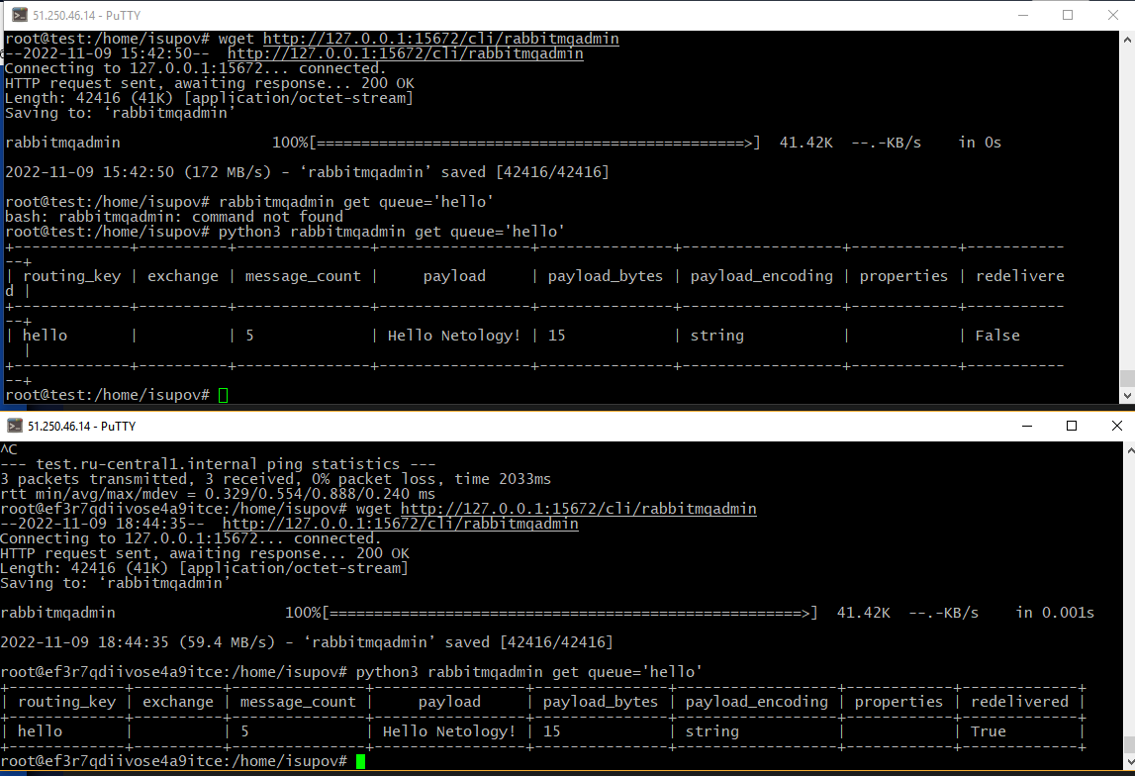

После чего попробуйте отключить одну из нод, желательно, ту к которой подключались из скрипта, затем поправьте параметры подключения в скрипте consumer.py на вторую ноду и запустите его.
Приложите скриншот результата работы второго скрипта.

